图纸信息表
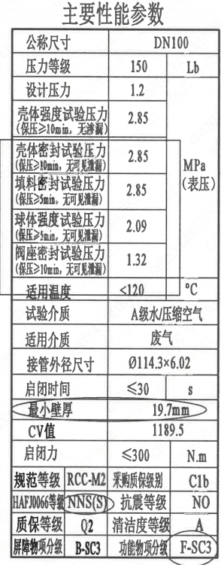
页码 | 表格名称 | 字段名称 | 字段值 | 标准字段名 | 标准字段值
1 | 主要性能参数 | 公称尺寸 | DN100 | 阀门入口口径 | DN100
 |  |  |  | 阀门出口口径 | DN100
1 | 主要性能参数 | 压力等级 | 150
1 | 主要性能参数 | 设计压力 | 1.2 | 设计压力 | 1.2
1 | 主要性能参数 | 壳体强度试验压力（保压≥10min，无渗漏） | 2.85
1 | 主要性能参数 | 壳体密封试验压力（保压≥10min，无可见泄漏） | 2.85
1 | 主要性能参数 | 填料密封试验压力（保压≥5min，无可见泄漏） | 2.85
1 | 主要性能参数 | 球体强度试验压力（保压≥5min，无可见泄漏） | 2.09
1 | 主要性能参数 | 阀座密封试验压力（保压≥10min，无可见泄漏） | 1.32
1 | 主要性能参数 | 适用温度 | ＜120
1 | 主要性能参数 | 试验介质 | A级水/压缩空气
1 | 主要性能参数 | 适用介质 | 废气 | 流体介质 | J
1 | 主要性能参数 | 接管外径尺寸 | ∅114.3×6.02 | 入口接管外径 | 114.3
 |  |  |  | 入口接管壁厚 | 6.02
 |  |  |  | 出口接管外径 | 114.3
 |  |  |  | 出口接管壁厚 | 6.02
1 | 主要性能参数 | 启闭时间 | ≤30
1 | 主要性能参数 | 最小壁厚 | 19.7mm
1 | 主要性能参数 | Cv值 | 1189.5 | 设计要求流量系数 | 1189.5
1 | 主要性能参数 | 启闭力 | ≤300
1 | 主要性能参数 | 规范等级 | RCC-M2 | 规范等级 | RCC-M2
1 | 主要性能参数 | HAFJ0066等级 | NNS(S) | 核安全等级（阀门本体） | NNS(S)
1 | 主要性能参数 | 质保等级 | Q2 | 物项质保等级 | Q2
1 | 主要性能参数 | 屏障物项分级 | B-SC3 | 屏障物项分级 | B-SC3
1 | 主要性能参数 | 采购质保级别 | C1b
1 | 主要性能参数 | 抗震等级 | NO | 抗震分类 | NO
1 | 主要性能参数 | 清洁度等级 | A | 清洁度等级 | A
1 | 主要性能参数 | 功能物项分级 | F-SC3 | 功能物项分级（可运行性） | F-SC3
 |  |  |  | 功能物项分级（完整性） | F-SC3
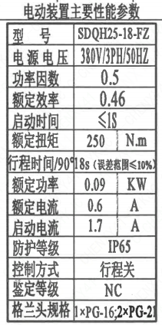
1 | 电动装置主要性能参数 | 型号 | SDQH25-18-FZ
1 | 电动装置主要性能参数 | 电源电压 | 380V/3PH/50HZ
1 | 电动装置主要性能参数 | 功率因数 | 0.5
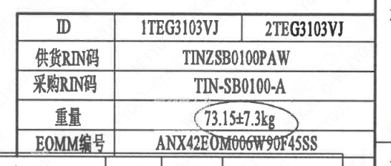
1 | 电动装置主要性能参数 | 额定效率 | 0.46
1 | 电动装置主要性能参数 | 启动时间 | ≤1S
1 | 电动装置主要性能参数 | 额定扭矩 | 250
1 | 电动装置主要性能参数 | 行程时间/90° | 18s（误差范围≤10％）
1 | 电动装置主要性能参数 | 额定功率 | 0.09
1 | 电动装置主要性能参数 | 额定电流 | 0.6
1 | 电动装置主要性能参数 | 启动电流 | 1.7
1 | 电动装置主要性能参数 | 防护等级 | IP65
1 | 电动装置主要性能参数 | 控制方式 | 行程关
1 | 电动装置主要性能参数 | 鉴定等级 | NC | 驱动装置鉴定程序 | NC
1 | 电动装置主要性能参数 | 格兰头规格 | 1×PG-16；2×PG-21
1 | 阀门参数表 | ID | 1TEG3103VJ，2TEG3103VJ | 功能位置编码 | 1TEG3103VJ，2TEG3103VJ
1 | 阀门参数表 | 供货RIN码 | TINZSB0100PAW | 供货RIN码 | TINZSB0100PAW
1 | 阀门参数表 | 采购RIN码 | TIN-SB0100-A | 采购RIN码 | TIN-SB0100-A
1 | 阀门参数表 | 重量 | 73.15±7.3kg
1 | 阀门参数表 | EOMM编码 | ANX42E0M006W90F45SS

材料清单
页码 | 序号 | 幅面 | 代号 | 名称 | 数量 | 材料 | 单件 | 总计 | 备注
1 | 1 |  | LNT01-2010 | 阀体100D-150-N2 | 1 | Z3CN20-09M | 30.00 | 30.00 | M3402
1 | 2 |  | LNT02-2010 | 球体100-N2 | 1 | Z2CND17-12 | 7.00 | 7.00 | M3306;G-Q3
1 | 3 |  | LNT11-2010 | 轴承Ⅰ34×34 | 1 | PEEK | 0.01 | 0.01
1 | 4 |  | LNT07-2010 | 阀座100 | 2 | Z2CND17-12 | 1.32 | 2.64 | M3306;G-Q3
1 | 5 |  | LNT06-2010 | O形圈108×3.5 | 2 | EPDM | 0.01 | 0.02
1 | 6 |  | LNT03-2010 | 密封圈100 | 2 | PEEK | 0.01 | 0.02
1 | 7 |  | LNT16-2010 | 弹簧片100 | 4 | 07Cr17Ni7Al | 0.05 | 0.20
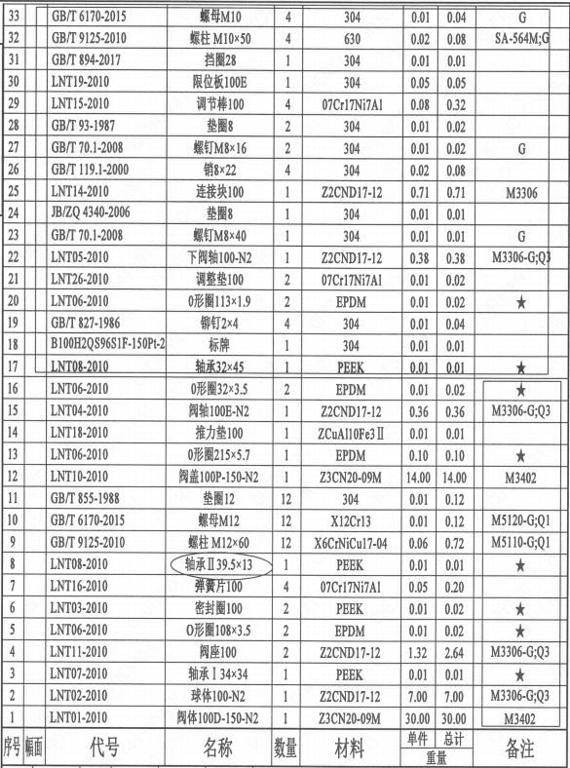
1 | 8 |  | LNT08-2010 | 轴承Ⅱ39.5×13 | 1 | PEEK | 0.01 | 0.01
1 | 9 |  | GB/T 9125-2010 | 螺柱M12×60 | 12 | X6CrNiCu17-04 | 0.06 | 0.72 | M5110;G-Q1
1 | 10 |  | GB/T 6170-2015 | 螺母M12 | 12 | X12Cr13 | 0.01 | 0.12 | M5120;G-Q1
1 | 11 |  | GB/T 855-1988 | 垫圈12 | 12 | 304 | 0.01 | 0.12
1 | 12 |  | LNT10-2010 | 阀盖100P-150-N2 | 1 | Z3CN20-09M | 14.00 | 14.00 | M3402
1 | 13 |  | LNT06-2010 | O形圈215×5.7 | 1 | EPDM | 0.10 | 0.10
1 | 14 |  | LNT18-2010 | 推力垫100 | 1 | ZCuAl10Fe3Ⅱ | 0.01 | 0.01
1 | 15 |  | LNT04-2010 | 阀轴100E-N2 | 1 | Z2CND17-12 | 0.36 | 0.36 | M3306;G-Q3
1 | 16 |  | LNT06-2010 | O形圈32×3.5 | 2 | EPDM | 0.01 | 0.02
1 | 17 |  | LNT08-2010 | 轴承32×45 | 1 | PEEK | 0.01 | 0.01
1 | 18 |  | B100H2QS96S1F-150P-2 | 标牌 | 1 | 304 | 0.01 | 0.01
1 | 19 |  | GB/T 827-1986 | 铆钉2×4 | 4 | 304 | 0.01 | 0.04
1 | 20 |  | LNT06-2010 | O形圈113×1.9 | 2 | EPDM | 0.01 | 0.02
1 | 21 |  | LNT26-2010 | 调整垫100 | 2 | 07Cr17Ni7Al | 0.01 | 0.02
1 | 22 |  | LNT05-2010 | 下阀轴100-N2 | 1 | Z2CND17-12 | 0.38 | 0.38 | M3306;G-Q3
1 | 23 |  | GB/T 70.1-2008 | 螺钉M8×40 | 1 | 304 | 0.01 | 0.01 | G
1 | 24 |  | JB/ZQ 4340-2006 | 连接块100 | 1 | Z2CND17-12 | 0.71 | 0.71
1 | 25 |  | LNT14-2010 | 垫圈8 | 1 | 304 | 0.01 | 0.01 | M3306
1 | 26 |  | GB/T 119.1-2000 | 销6×22 | 4 | 304 | 0.02 | 0.08
1 | 27 |  | GB/T 70.1-2008 | 螺钉M8×16 | 2 | 304 | 0.01 | 0.02 | G
1 | 28 |  | GB/T 93-1987 | 垫圈8 | 2 | 304 | 0.01 | 0.02
1 | 29 |  | LNT15-2010 | 调节棒100 | 4 | 07Cr17Ni7Al | 0.08 | 0.32
1 | 30 |  | LNT19-2010 | 限位板100E | 1 | 304 | 0.05 | 0.05
1 | 31 |  | GB/T 894-2017 | 挡圈28 | 1 | 304 | 0.01 | 0.01
1 | 32 |  | GB/T 9125-2010 | 螺柱M10×50 | 4 | 630 | 0.02 | 0.08 | SA-564M;G
1 | 33 |  | GB/T 6170-2015 | 螺母M10 | 4 | 304 | 0.01 | 0.04 | G
1 | 34 |  | GB/T 855-1988 | 垫圈10 | 4 | 304 | 0.01 | 0.04
1 | 35 |  | SDQH25-18-FZ- | 电动装置 | 1 | 部件 | 17.00 | 17.00 | 扬州电力设备修造厂
1 | 36 |  | B100H4QS96S1F-150PL-2 | 键 | 1 | 45 | 0.01 | 0.01 | 借用
1 | 37 |  | LNT22-2010 | 垫片65 | 1 | 304 | 0.01 | 0.01
1 | 38 |  | LNT23-2010 | 吊耳80 | 4 | 304 | 0.10 | 0.40
1 | 39 |  | B100H2QS96S1F-150P-1 | 轴孔加工图 | 1 | 用于SDQH25-18-FZ | 0.00 | 0.00
1 | 40 |  | LNP36-2020 | 流向指示牌B10×32 | 1 | 304 | 0.01 | 0.01
1 | 41 |  | GB/T 827-1986 | 铆钉2×4 | 2 | 304 | 0.01 | 0.02

技术要求
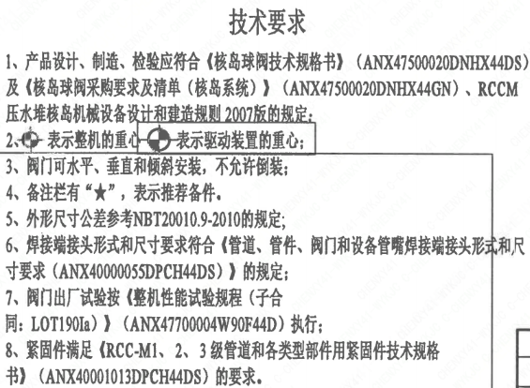
页码 | 字段名 | 内容
1 | 技术要求-1 | 1、产品设计、制造、检验应符合《核岛球阀技术规格书》（ANX47500020DNHX44DS）及《核岛球阀采购要求及清单（核岛系统））（ANX47500020DNHX44GN）、RCCM压水堆核岛机械设备设计和建造规则2007版的规定：
1 | 技术要求-2 | 2、表示整机的重心，表示驱动装置的重心；
1 | 技术要求-3 | 3、阀门可水平、垂直和倾斜安装，不允许倒装；
1 | 技术要求-4 | 4、备注栏有“★”，表示推荐备件。
1 | 技术要求-5 | 5、外形尺寸公差参考NBT20010.9-2010的规定
1 | 技术要求-6 | 6、焊接端接头形式和尺寸要求符合《管道、管件、阀门和设备管嘴焊接端接头形式和尺寸要求（ANX40000055DPCH44DS）》的规定；
1 | 技术要求-7 | 7、阀门出厂试验按《整机性能试验规程（子合同：LOT190Ia）》 （ANX47700004W90F44D） 执行；
1 | 技术要求-8 | 8、紧固件满足《RCC-M1、2、3级管道和各类型部件用紧固件技术规格书》（ANX40001013DPCH44DS）的要求。
1 | 采购要求及清单文件编码 | ANX47500020DNHX44GN

图签栏
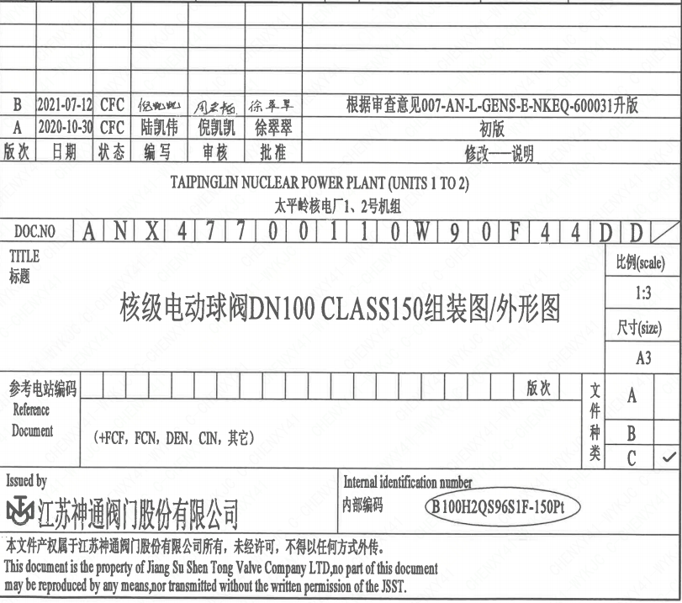
页码 | 文件编码 | 卷标 | 标题 | 参考文件编码 | 参考电站编码版次
1 | ANX47700110W90F44DD |  | 核级手动球阀DN100 ClASS150 组装图/外形图

